Feuil1
Assemblage d’une corniche à coupe d’onglet
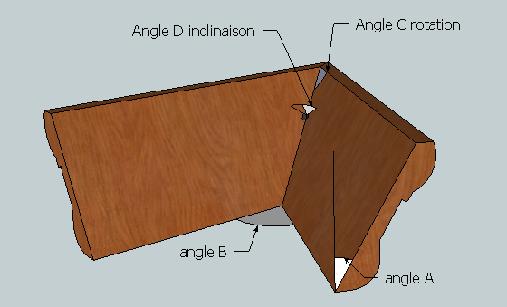

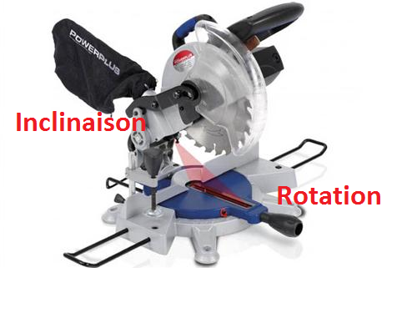

Prise de mesure |  | Angle de corroyage |  | Graduation de la scie

Angle A | 45.00 | Angle C | 54.74 | Rotation | 35.26
Angle B | 90.00 | Angle D | 60.00 | Inclinaison | 30.00

